Садржај-Contents
2026 | ШУМАРСТВО, БИЛТЕН (табеле)
 | FORESTRY, BULLETIN (tables)
 | 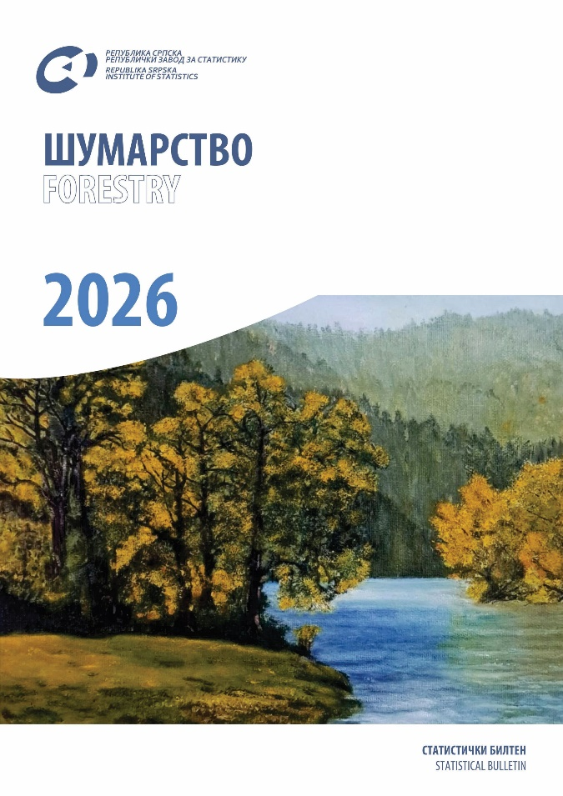

 | ТАБЕЛЕ | TABLES
 | ЗНАКОВИ И СКРАЋЕНИЦЕ | SYMBOLS AND ABBREVIATIONS
 | ПОДРУЧЈА ДЈЕЛАТНОСТИ | SECTIONS OF ECONOMIC ACTIVITY

ТАБЕЛЕ |  | TABLES

1.1. Ззапослени у шумарским предузећима (у државној својини) по мјесецима и дјелатностима |  | 1.1. Employees in forestry enterprises (state ownership) by month and activity
1.2. Запослени по квалификацији и стручности (на крају године) |  | 1.2. Employees by qualification and specialty (at the end of the year)
1.3. Зграде шумарских предузећа |  | 1.3. Forestry enterprise buildings
1.4. Саобраћајнице у државним шумама |  | 1.4. Roads in state forests
1.5. Превозна средства и механизација |  | 1.5. Transport means and mechanisation
1.6. Пошумљавање и искоришћавање шума |  | 1.6. Afforestation and forest exploitation
1.7. Производња шумских сортимената у државним шумама |  | 1.7. Production of forest assortments in state forests
1.8. Продаја шумских сортимената у државним шумама |  | 1.8. Sale of forest assortments in state forests
1.9. Просјечне тромјесечне цијене важнијих шумских сортимената у државним шумама |  | 1.9. Average quaterly prices of important forest assortments in state forests
2.1.1. Површине шума по врстама састојина – укупно |  | 2.1.1. Forest areas by kind of stands – total
2.1.2. Површине шума по врстама састојина – државне шуме |  | 2.1.2. Forest areas by kind of stands – state forests
2.1.3. Површине шума по врстама састојина – приватне шуме |  | 2.1.3. Forest areas by kind of stands – private forests
2.2.1. Високе шуме |  | 2.2.1. High forests
2.2.2. Шумске културе |  | 2.2.2. Forest cultures
2.2.3. Изданачке шуме |  | 2.2.3. Coppices
2.2.4. Површине подесне за пошумљавање и газдовање |  | 2.2.4. Areas appropriate for afforestation and management
2.2.5. Површине неподесне за пошумљавање и газдовање |  | 2.2.5. Areas inappropriate for afforestation and management
2.2.6. Узурпација, 2024. |  | 2.2.6. Usurpation, 2024
2.3. Површине шума и шумског земљишта по категоријама шума – приватне шуме (све општине) на дан 31. децембар 2024. |  | 2.3. Forest areas and forestry lands by forest category – private forests (all municipalities) status as on 31st December 2024
2.4. Дрвна залиха и годишњи запремински прираст по категоријама шума – сва шумско-привредна подручја на дан 31. децембар 2024. |  | 2.4. Wood stock and annual volume increase by forest category – all forest - economic area as on 31st December 2024
2.5. Дрвна залиха и годишњи запремински прираст по категоријама шума – приватне шуме, све општине на дан 31. децембар 2024. |  | 2.5. Wood stock and annual volume increase by forest category – private forests all municipalities status as on 31st December 2024
3.1. Посјечена бруто дрвна маса по извршиоцима сјече и сортиментима (у шуми и изван шуме) |  | 3.1. Gross felled timber by contractor and sort (in and outside the forest)
3.2. Посјечена бруто дрвна маса према видовима сјеча, по категоријама шума и врстама састојина – укупно |  | 3.2. Gross felled timber by type of cutting, forest category and kind of stands – total
3.3. Посјечена бруто дрвна маса према видовима сјеча, по категоријама шума и врстама састојина – државне шуме |  | 3.3. Gross felled timber by type of cutting, forest category and the kind of stands – state forest
3.4. Посјечена бруто дрвна маса према видовима сјеча, по категоријама шума и врстама састојина – приватне шуме |  | 3.4. Gross felled timber by type of cutting, forest category and kind of stands – private forests
3.5. Посјечена бруто дрвна маса изван шуме |  | 3.5. Gross felled timber outside forest
3.6. Произведени шумски сортименти у државним шумама |  | 3.6. Produced forest assortments in state forests
3.7. Продати шумски сортименти у државним шумама |  | 3.7. Sold forest assortments in state forests
4.1. Вјештачко пошумљавање по категоријама површина и врстама дрвећа – укупно |  | 4.1. Artificial afforestation by area category and kind of trees – total
4.2. Вјештачко пошумљавање по категоријама површина и врстама дрвећа – државне шуме |  | 4.2. Artificial afforestation by area category and kind of trees – state forests
4.3. Вјештачко пошумљавање по категоријама површина и врстама дрвећа – приватне шуме |  | 4.3. Artificial afforestation by area category and kind of trees – private forests
4.4. Вјештачка обнова шума – врсте радова и количине садница по врстама дрвећа – укупно |  | 4.4. Artificial regeneration of forests – kind of works and quantity of plants by kind of trees – total
4.5. Вјештачка обнова шума – врсте радова и количине садница по врстама дрвећа – државне шуме |  | 4.5. Artificial regeneration of forests – kind of works and quantity of plants by kind of trees – state forests
4.6. Вјештачка обнова шума – врсте радова и количине садница по врстама дрвећа – приватне шуме |  | 4.6. Artificial regeneration of forests – kind of works and quantity of plants by kind of trees – private forests
4.7. Њега и мелиорација шума по врстама састојина – укупно |  | 4.7. Tending and melioration of forests by kind of stands – total
4.8. Њега и мелиорација шума по врстама састојина – државне шуме |  | 4.8. Tending and melioration of forests by kind of stands – state forests
4.9. Њега и мелиорација шума по врстама састојина – приватне шуме |  | 4.9. Tending and melioration of forests by kind of stands – private forests
5.1. Штете у шумама по врстама састојина и врстама штета – државне шуме |  | 5.1. Damages in forests by kind of stands and damage – state forests
5.2. Штете од пожара – државне и приватне шуме |  | 5.2. Damages by fire – state and private forests
5.3. Посјечена дрвна маса по узроцима штете – државне шуме |  | 5.3. Felled timber by cause of damage – state forests
6.1. Запослени радници у ловачким предузећима по квалификацији и стручности |  | 6.1. Workers in hunting enterprises by qualification and specialty
6.2. Ловачке зграде и објекти |  | 6.2. Hunting buildings and facilities
6.3. Ловишта и ловци |  | 6.3. Hunting grounds and hunters
6.4. Бројно стање дивљачи |  | 6.4. Number of game
6.5. Одстријељена дивљач |  | 6.5. Game shot

 | ЗНАКОВИ И СКРАЋЕНИЦЕ | SYMBOLS AND ABBREVIATIONS

- | нема појаве | no occurrence
... | не располаже се податком | data not available
0 | податак је мањи од 0,5 од дате јединице мјере | data lower than 0.5 of the given unit of measure
* | исправљен податак | corrected data
1) | ознака за напомену у табели | symbol for footnote in a table
TJ | тераџул | Тerajoule
Gcal | гигакалорија | Gigacalorie
Mtoe | милион тона еквиваленатa нафте | Million tonnes of oil equivalent
GWh | гигават час | Gigawatt-hour
t | тона | tonne
Stm3 | стандардни метар кубни природног гаса | Standard cubic metre of natural gas

 | ПОДРУЧЈА ДЈЕЛАТНОСТИ1) | SECTIONS OF ECONOMIC ACTIVITY1)

A | Пољопривреда, шумарство и риболов | Agriculture, forestry and fishing
B | Вађење руда и камена | Mining and quarrying
C | Прерађивачка индустрија | Manufacturing
D | Производња и снабдијевање електричном енергијом, гасом, паром и климатизација | Electricity, gas, steam and air-conditioning supply
E | Снабдијевање водом, канализација, управљање отпадом и дјелатности санације (ремедијације) животне средине | Water supply, sewerage, waste management and remediation
F | Грађевинарство | Construction
G | Трговина на велико и на мало; поправка моторних возила и мотоцикала | Wholesale and retail trade; repair of motor vehicles and motorcycles
H | Саобраћај и складиштење | Transportation and storage
I | Дјелатност пружања смјештаја, припреме и послуживања хране; хотелијерство и угоститељство | Accommodation and food service activities
J | Информације и комуникације | Information and communication
K | Финансијске дјелатности и дјелатности осигурања | Financial and insurance activities
L | Пословање некретнинама | Real estate activities
M | Стручне, научне и техничке дјелатности | Professional, scientific and technical activities
N | Административне и помоћне услужне дјелатности | Administrative and support service activities
O | Јавна управа и одбрана; обавезно социјално осигурање | Public administration and defence; compulsory social security
P | Образовање | Education
Q | Дјелатности здравствене заштите и социјалног рада | Human health and social work activities
R | Умјетност, забава и рекреација | Arts, entertainment and recreation
S | Остале услужне дјелатности | Other services
T | Дјелатности домаћинстава као послодаваца; дјелатности домаћинстава која производе различиту робу и обављају различите услуге за сопствену потребу | Activities of households as employers; undifferentiated goods- and services- producing activities of households for own use
U | Дјелатности екстериторијалних организација и органа | Activities of extra-territorial organisations and bodies

 | 1) Према Уредби о класификацији дјелатности Републике Српске („Службени гласник Републике Српске“, број 8/14) | 1) Pursuant to the Decision on the Classification of Economic Activities of Republika Srpska (“Official Gazette of Republika Srpska”, No. 8/14).

